Trang 2
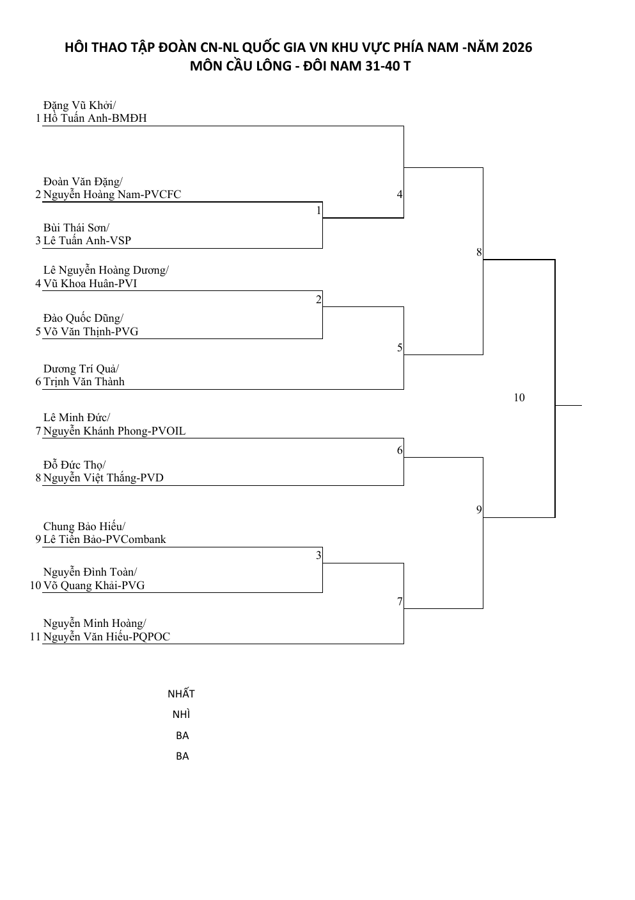

Trang 3
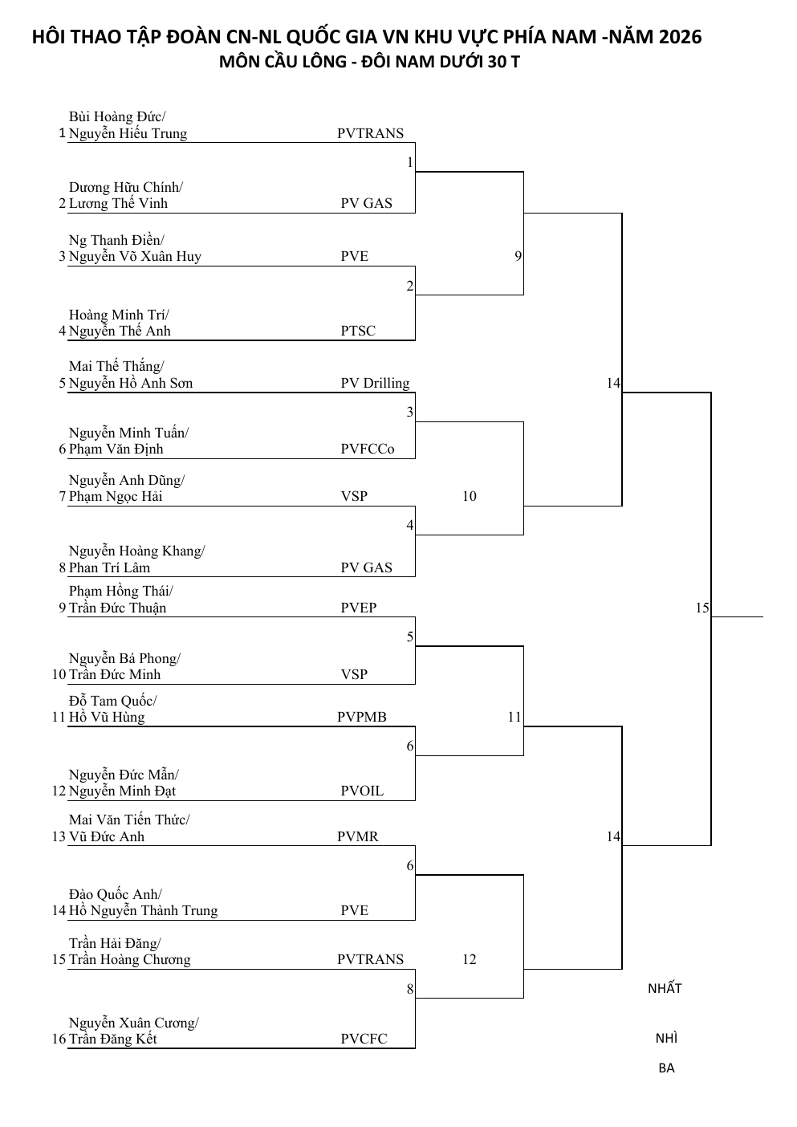

Trang 4
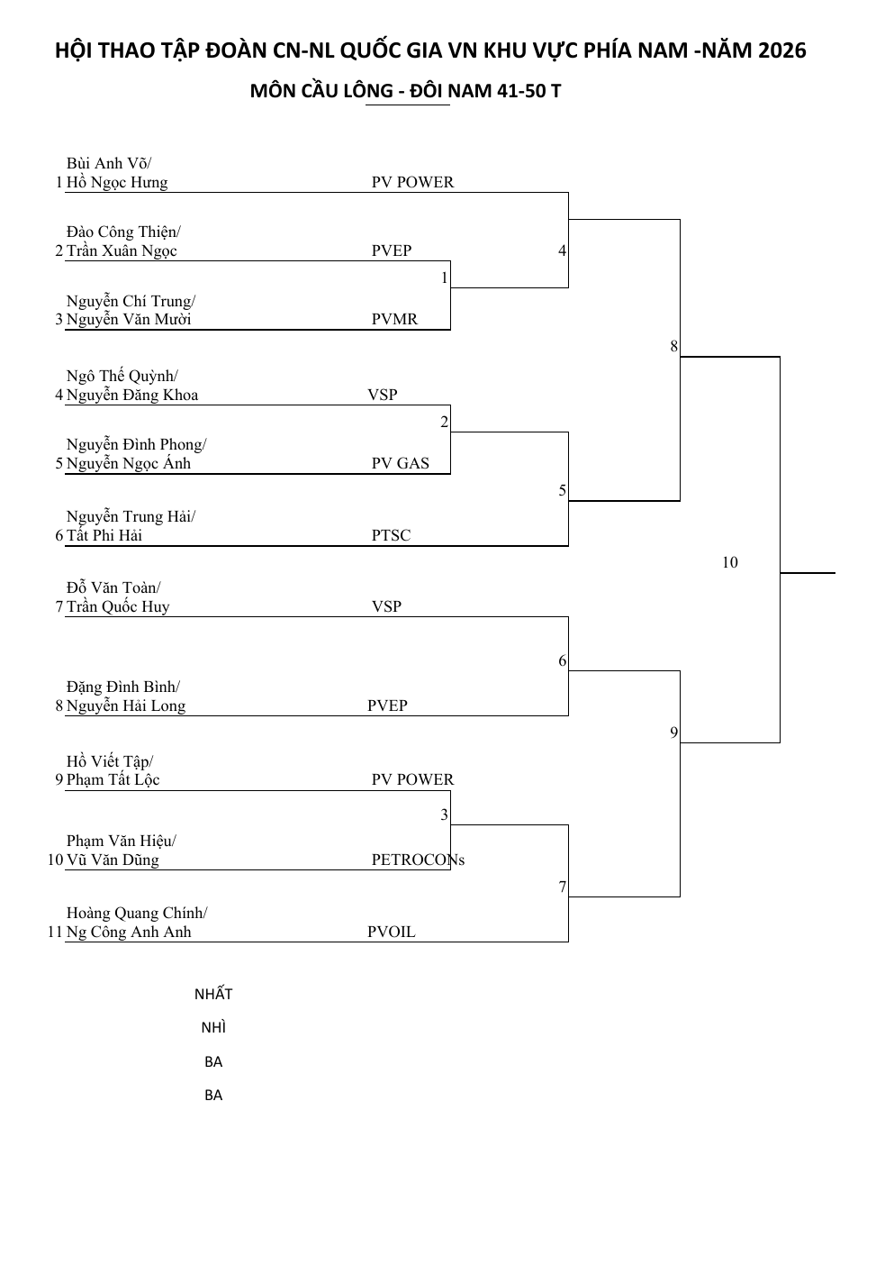

Trang 6
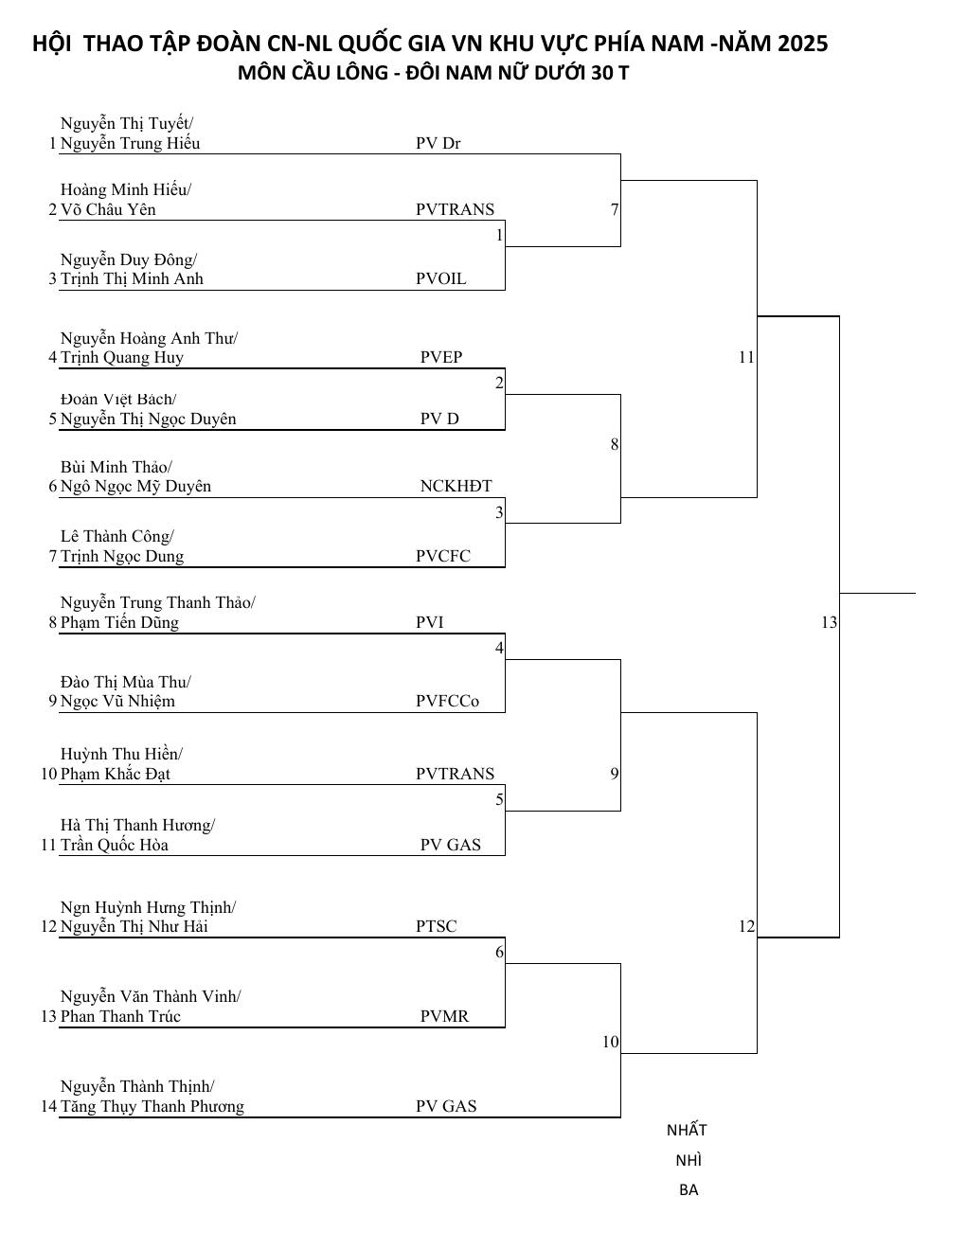

Trang 8
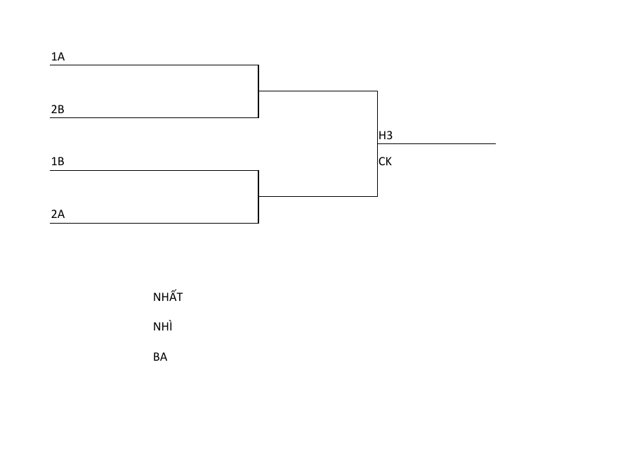
BẢNG B

MÃ TRẬN |  | CẶP ĐÔI 1 | CẶP ĐÔI 2 | TỶ SỐ
1 | 4 | Nguyễn Nhật Vũ/ Phạm Thị Ánh Tuyết-PVG | Lê Thị Nguyệt Nga/ Vũ Việt Văn-PVCFC
2 | 3 | Nguyễn Thị Anh/ Trần Ngọc Khanh-VSP | Mai Thị Thu Huyền/ Trần Tuấn Thành-PVCHEM
1 | 3 | Nguyễn Nhật Vũ/ Phạm Thị Ánh Tuyết-PVG | Mai Thị Thu Huyền/ Trần Tuấn Thành-PVCHEM
2 | 4 | Nguyễn Thị Anh/ Trần Ngọc Khanh-VSP | Lê Thị Nguyệt Nga/ Vũ Việt Văn-PVCFC
1 | 2 | Nguyễn Nhật Vũ/ Phạm Thị Ánh Tuyết-PVG | Nguyễn Thị Anh/ Trần Ngọc Khanh-VSP
3 | 4 | Mai Thị Thu Huyền/ Trần Tuấn Thành-PVCHEM | Lê Thị Nguyệt Nga/ Vũ Việt Văn-PVCFC

Trang 10
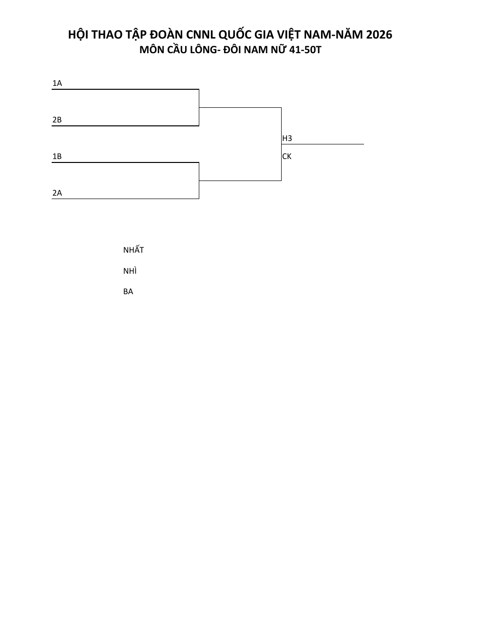

Trang 13
